상품제안서
카카오프렌즈 맥세이프 카드지갑 | 상품코드: S39856

 |  |  |  |  |  |  | 02-713-8555 | www.synergygift.co.kr
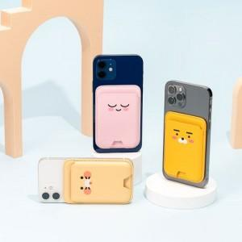

【상세/제작정보】 | <p><span style="font-size: 14pt;">※&nbsp;</span><span style="font-size: 14pt;">실크인쇄 별도문의</span></p><p><span style="font-size: 14pt;"></span><span style="font-size: 18.6667px;">※ 주문전 재고확인 필수 상품입니다.</span><span style="font-size: 14pt;">​</span></p>

【인쇄/포장옵션】 | 스티커 / 포장지포장

【공급단가】 | 수량 | 50~ | 100~ | 500~ | 1,000~ | 2,000~
*VAT별도 | 단가 | 16,900원 | 16,640원 | 15,990원 | 15,600원 | 14,950원

【상품 URL】 | https://www.synergygift.co.kr:443/src/goods_detail.php?gdno=39856

